关系图
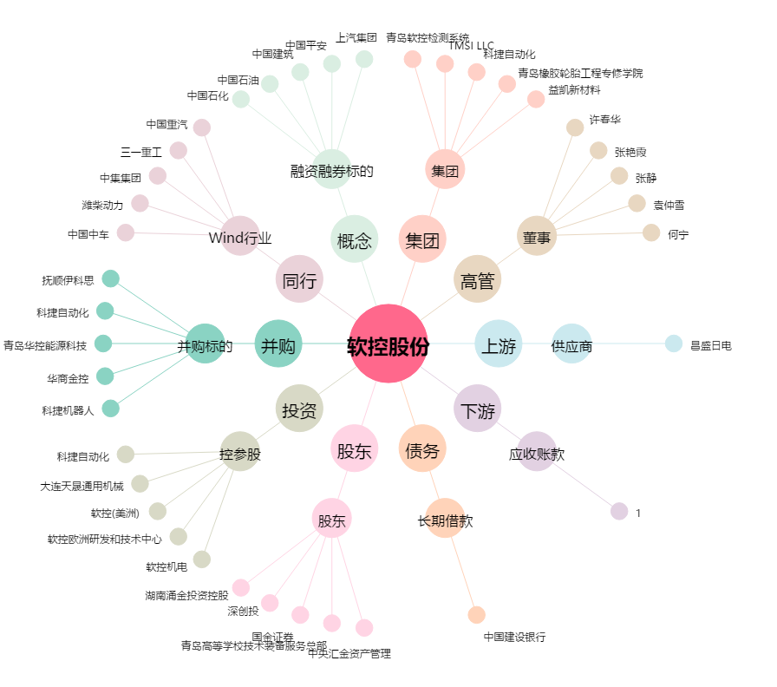
软控股份[002073.SZ] - 关系概览图

